Registro de Hallazgos
ID Hallazgo | ID Caso | Módulo | Submódulo | Tipo | Severidad | Descripción | Evidencia | Recomendación | Estado | Fecha Max Ajuste | Observación
OM-01 | CP-2 | Gestión de Auditorías | Plan Anual de Auditorías | Oportunidad de mejora | Baja | Organizar el listado de planes del más reciente al más antiguo |  | Ajustar orden | Resuelto
OM-02 | CP-2 | Gestión de Auditorías | Plan Anual de Auditorías | Oportunidad de mejora | Baja | Ajustar el titulo por Plan Anual de Auditorías (PAA). |  | Ajustar texto | Resuelto
OM-03 | CP-2 | Gestión de Auditorías | Plan Anual de Auditorías | Oportunidad de mejora | Baja | Ajustar ruta de navegación Gestión de Auditoría / Programación / Plan Anual de Auditorías. |  | Ajustar texto | Resuelto
OM-04 | CP-2 | Gestión de Auditorías | Plan Anual de Auditorías | Oportunidad de mejora | Baja | Ajustar texto del recuadro: Seleccione el año del PAA. |  | Ajustar texto | Resuelto
OM-05 | CP-2 | Gestión de Auditorías | Plan Anual de Auditorías | Oportunidad de mejora | Baja | Ajustar texto del botón por Crear PAA. |  | Ajustar texto | Resuelto
OM-06 | CP-2 | Gestión de Auditorías | Plan Anual de Auditorías | Oportunidad de mejora | Baja | Ajustar titulo de lista por Listado de Planes de Auditoría. |  | Ajustar texto | Resuelto
OM-07 | CP-2 | Gestión de Auditorías | Plan Anual de Auditorías | Oportunidad de mejora | Baja | Ajustar descripción del listado: Seleccione un Plan Anual de Auditoría (PAA) para realizar modificaciones o enviarlo a aprobación. |  | Ajustar texto | Resuelto
OM-08 | CP-2 | Gestión de Auditorías | Plan Anual de Auditorías | Oportunidad de mejora | Baja | Ajustar titulos de la tabla: Creado por. |  | Ajustar texto | Resuelto
OM-09 | CP-2 | Gestión de Auditorías | Plan Anual de Auditorías | Oportunidad de mejora | Baja | Agregar colores a los estados borrador, en revisión, aprobado y rechazado. |  | Revisar opción de color de estados | Resuelto
OM-10 | CP-4 | Gestión de Auditorías | Plan Anual de Auditorías | Oportunidad de mejora | Baja | Ajustar texto de mensajes de validación: Creación exitosa El Plan Anual de Auditorías fue creado correctamente en estado Borrador. | 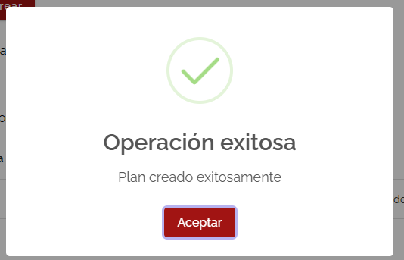 | Ajustar texto | Resuelto
OM-11 | CP-4 | Gestión de Auditorías | Plan Anual de Auditorías | Oportunidad de mejora | Baja | Ajustar texto de mensajes de validación: SELECCIONE OTRA VIGENCIA Ya existe un Plan Anual de Auditorías registrado para el año seleccionado. | 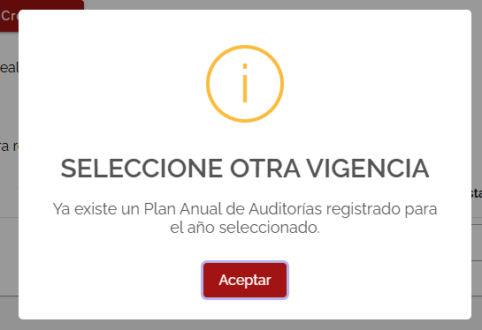 | Ajustar texto | Resuelto
OM-12 | CP-4 | Gestión de Auditorías | Plan Anual de Auditorías | Oportunidad de mejora | Baja | Crear mensaje de alerta sin seleccionar año: Selección requerida Debe seleccionar un año de vigencia para crear el Plan Anual de Auditorías. | 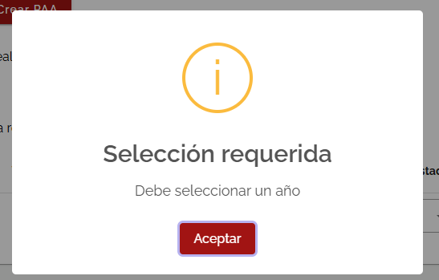 | Crear mensaje de alerta | Resuelto
OM-13 | CP-6 | Gestión de Auditorías | Plan Anual de Auditorías | Oportunidad de mejora | Baja | Modificar nombre de acción Ëditar" por "Editar Marco General" |  | Ajustar texto | Resuelto
OM-14 | CP-6 | Gestión de Auditorías | Plan Anual de Auditorías | Oportunidad de mejora | Baja | Ajustar el orden de las acciones y editar el nombre de la primera acción -> 1. Editar Marco General 2. Registrar auditorías 3. Enviar a Aprobación | 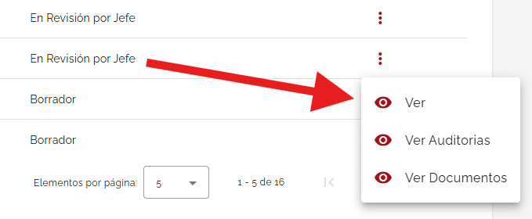 | Ajustar orden acciones | Resuelto
OM-15 | CP-7 | Gestión de Auditorías | Plan Anual de Auditorías | Oportunidad de mejora | Baja | Cambiar el titulo plan de acción por Marco General del Plan Anual de Auditorías | 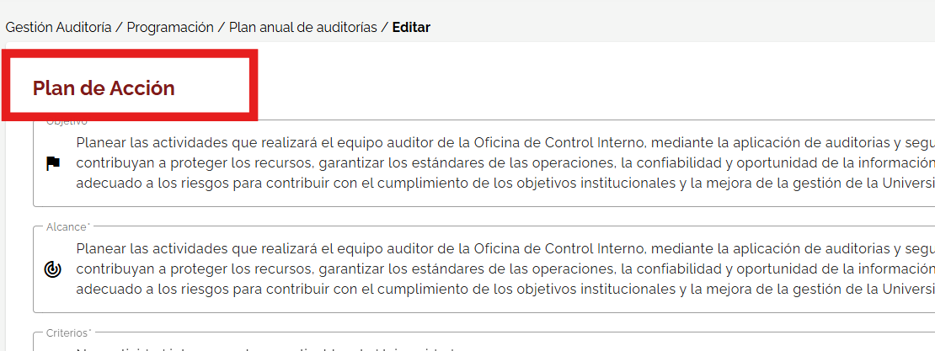 | Ajustar texto | Resuelto
OM-16 | CP-7 | Gestión de Auditorías | Plan Anual de Auditorías | Oportunidad de mejora | Baja | Ajustar ruta de navegación estado borrador Gestión de Auditoría / Programación / Plan Anual de Auditorías / Editar marco general | 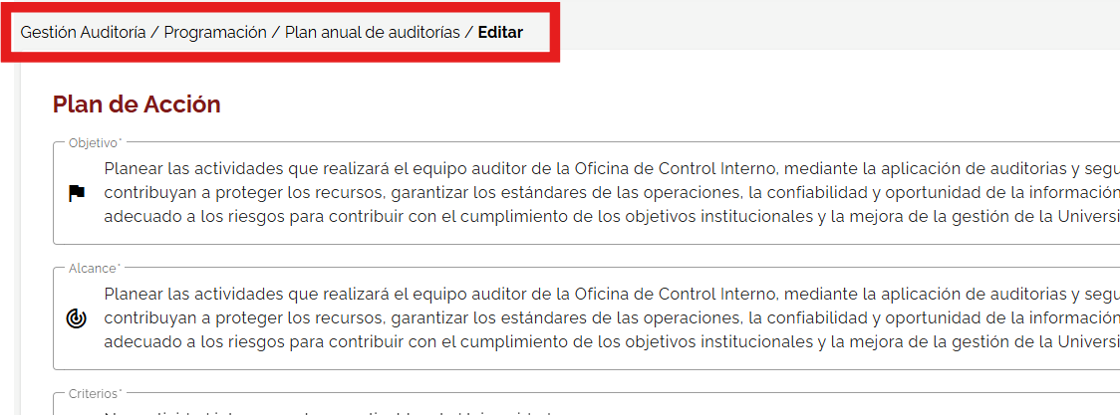 | Ajustar texto | Resuelto
OM-17 | CP-7 | Gestión de Auditorías | Plan Anual de Auditorías | Oportunidad de mejora | Baja | Ajustar ruta de navegación otros estados Gestión de Auditoría / Programación / Plan Anual de Auditorías / Ver detalle | 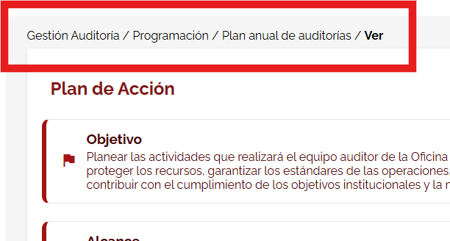 | Ajustar texto | Resuelto
OM-18 | CP-7 | Gestión de Auditorías | Plan Anual de Auditorías | Oportunidad de mejora | Baja | Ajustar texto predeterminado la palabra auditorías en los cuadros objetivo y alcance | 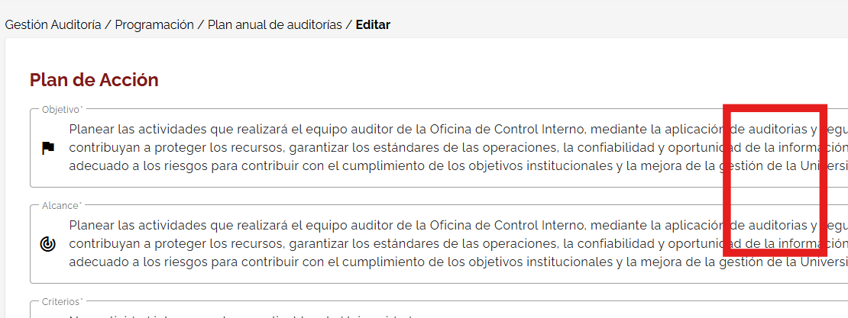 | Ajustar texto | Resuelto |  | Se revisa y ajusta el archivo tabla de exportación de información
OM-19 | CP-8 | Gestión de Auditorías | Plan Anual de Auditorías | Oportunidad de mejora | Baja | Cambiar titulo por Regitrar auditorías al Plan Anual de Auditoría (PAA) | 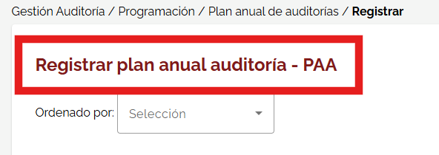 |  | Resuelto |  | Se revisa y ajusta la visualización del historial de rechazo
OM-20 | CP-8 | Gestión de Auditorías | Plan Anual de Auditorías | Oportunidad de mejora | Baja | Ajustar ruta de navegación estado borrador Gestión de Auditoría / Programación / Plan Anual de Auditorías / Registrar Auditorías | 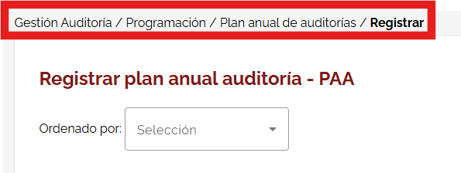 | Ajustar texto | Resuelto |  | Agregado al Backlog
OM-21 | CP-9 | Gestión de Auditorías | Plan Anual de Auditorías | Oportunidad de mejora | Baja | Ajustar la plantilla para que se descargue sin información |  | Ajustar plantilla | Resuelto |  | Se revisa y ajusta la visualización del historial de rechazo
NC-1 | CP-10 | Gestión de Auditorías | Plan Anual de Auditorías | No conformidad | Alta | Validar funcionalidad del cargue masivo | 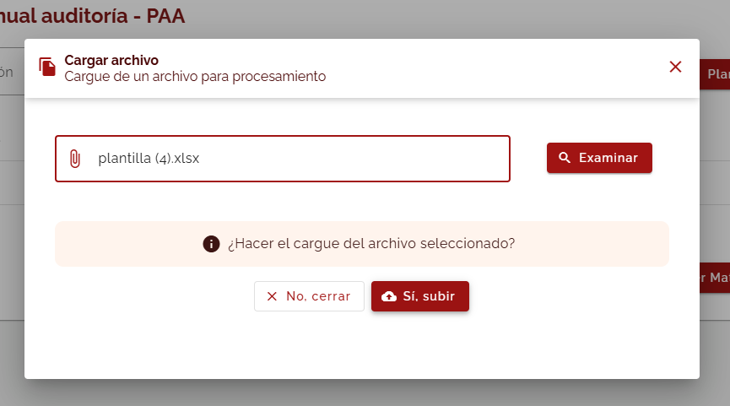 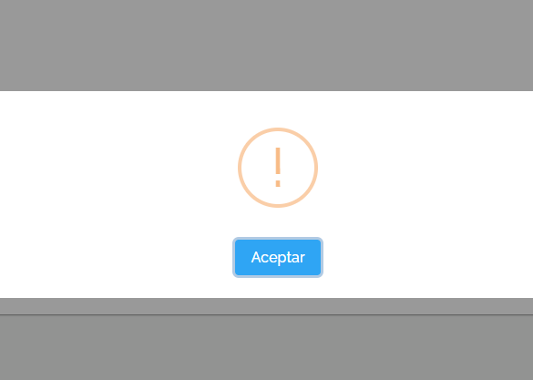 | Ajustar funcionalidad | Resuelto |  | Agregado al Backlog
OM-22 | CP-11 | Gestión de Auditorías | Plan Anual de Auditorías | Oportunidad de mejora | Baja | Validar si aplica funcionalidad del botón guardar en la interfaz de visualización del PAA en PDF | 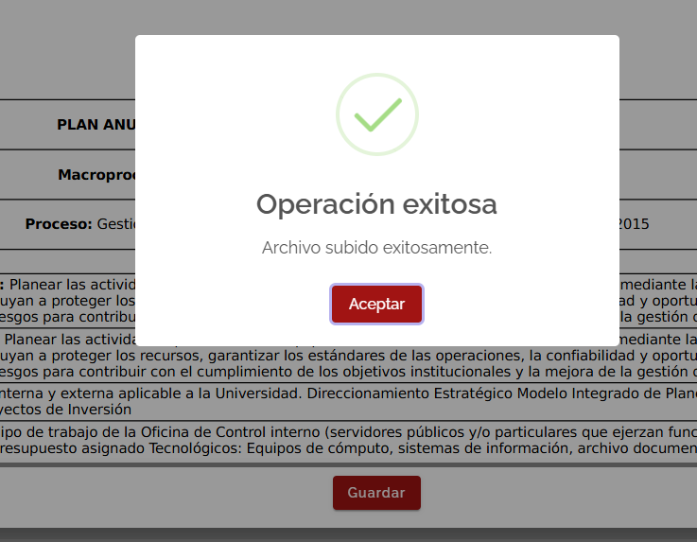 | Validación funcionalidad | Resuelto
NC-2 | CP-13 | Gestión de Auditorías | Plan Anual de Auditorías | No conformidad | Alta | Agregar las opciones de ordenado por; en el listado de auditorías (nombre de auditoría A-Z, tipo de evaluación A-Z, fecha de cronograma ENE-DIC) | 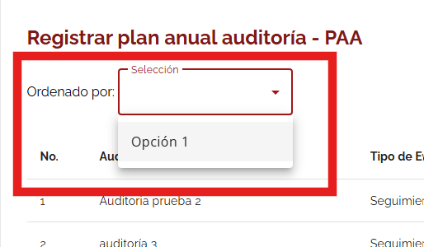 | Agregar menú | Resuelto
NC-3 | CP-16 | Gestión de Auditorías | Plan Anual de Auditorías | No conformidad | Media | Activar funcionalidad del botón exportar a formato xlsx |  | Activar botón | Resuelto
NC-4 | CP-19 | Gestión de Auditorías | Plan Anual de Auditorías | No conformidad | Alta | Bloquear la opción de editar o eliminar auditorías creadas en el plan cuando el estado sea diferente a Borrador | 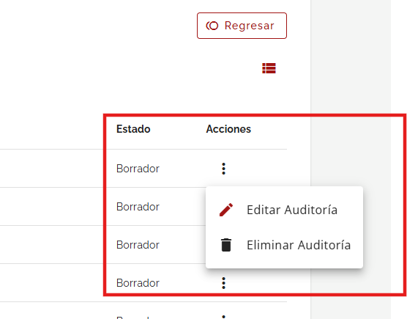 | Bloquear acciones | Resuelto
OM-23 | CP-19 | Gestión de Auditorías | Plan Anual de Auditorías | Oportunidad de mejora | Baja | Ajustar ruta de navegación otros estados Gestión de Auditoría / Programación / Plan Anual de Auditorías / Ver Auditorías | 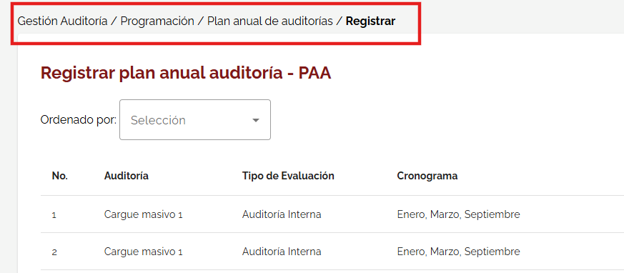 | Ajustar texto | Resuelto
OM-24 | CP-19 | Gestión de Auditorías | Plan Anual de Auditorías | Oportunidad de mejora | Baja | Ajustar titulo por Auditorías del Plan Anual de Auditoría (PAA) cambiar cuando el plan este en otro estado diferente a Borrador | 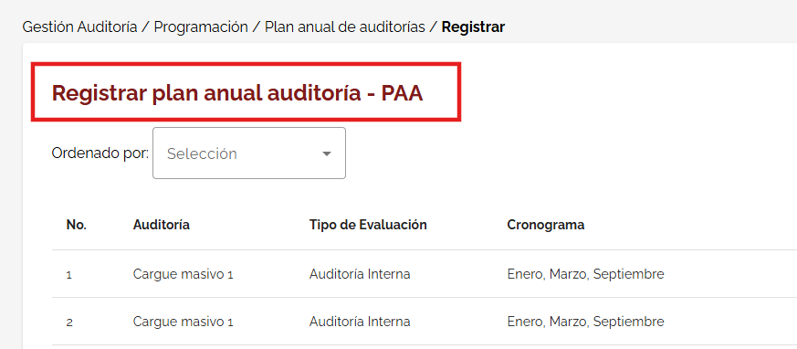 | Ajustar texto | Resuelto
OM-25 | CP-19 | Gestión de Auditorías | Plan Anual de Auditorías | Oportunidad de mejora | Baja | Quitar opción de ordenado por cuando el plan este en otro estado diferente a Borrador | 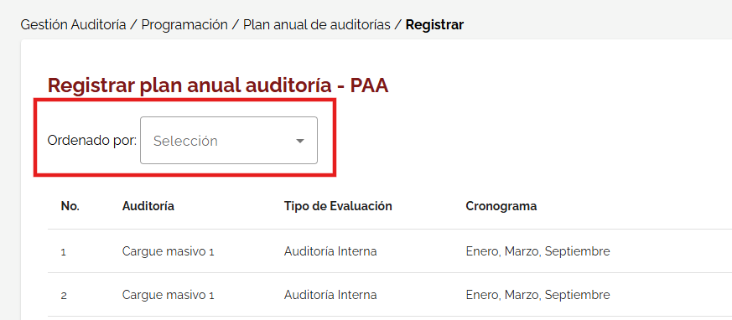 | Quitar campo | Resuelto
OM-26 | CP-20 | Gestión de Auditorías | Asignar Auditorías | Oportunidad de mejora | Baja | Ajustar titulo del submódulo por Asignar Auditorías del Plan anual de auditorías (PAA) |  | Ajustar texto | Resuelto
OM-27 | CP-20 | Gestión de Auditorías | Asignar Auditorías | Oportunidad de mejora | Baja | Ajustar ruta de navegación otros estados Gestión de Auditoría / Programación / Asignar Auditorías |  | Ajustar texto | Resuelto
OM-28 | CP-21 | Gestión de Auditorías | Asignar Auditorías | Oportunidad de mejora | Baja | Ajustar titulo de listado por Listado de Auditorías Aprobadas en el Plan Anual de Auditorías (PAA) | 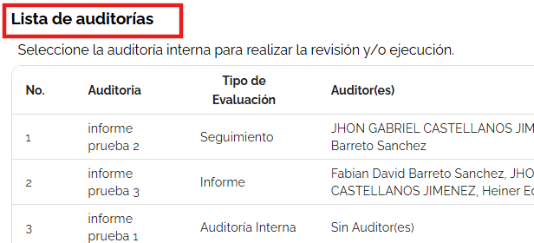 | Ajustar texto | Resuelto
OM-29 | CP-21 | Gestión de Auditorías | Asignar Auditorías | Oportunidad de mejora | Baja | Ajustar texto por Seleccionar la auditoría para realizar asignación de auditores | 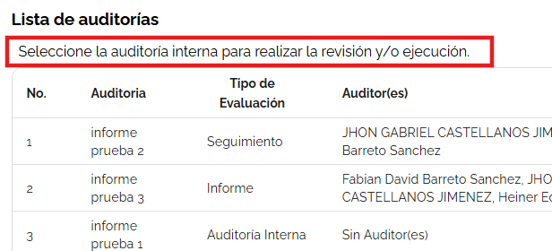 | Ajustar texto | Resuelto
OM-30 | CP-21 | Gestión de Auditorías | Asignar Auditorías | Oportunidad de mejora | Baja | Estandarizar diseño de listado(tabla) en cada fase del sistema | 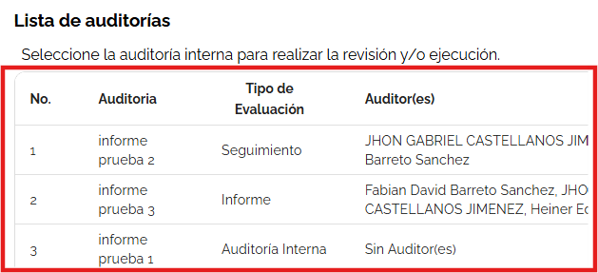 | Revisar diseños | Resuelto
NC-5 | CP-22 | Gestión de Auditorías | Asignar Auditorías | No conformidad | Alta | Validar eliminación de auditor agregado, genera mensaje de validación pero no ejecuta la acción | 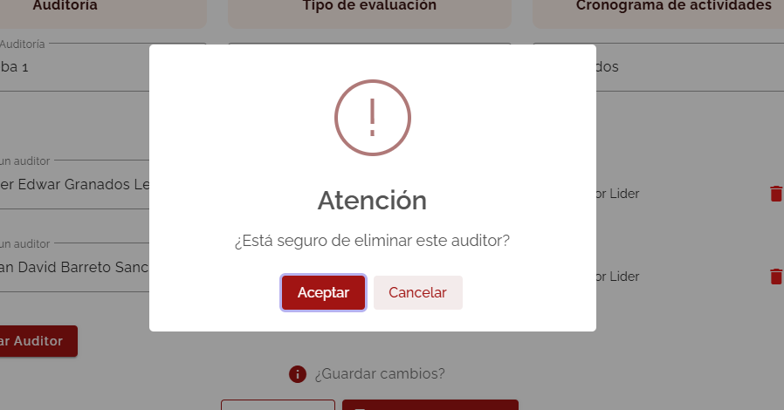 | Validación funcionalidad | Resuelto
OM-31 | CP-24 | Gestión de Auditorías | Auditorías Especiales | Oportunidad de mejora | Baja | Ajustar titulo por Registro Auditorías Espciales |  | Ajustar texto | Resuelto
OM-32 | CP-24 | Gestión de Auditorías | Auditorías Especiales | Oportunidad de mejora | Baja | Ajustar ruta de navegación Gestión de Auditoría / Programación / Registro Auditorías Especiales | 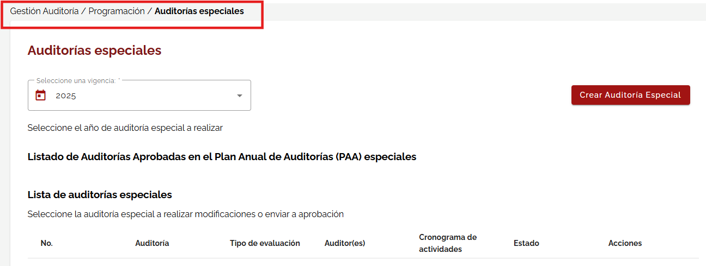 | Ajustar texto | Resuelto
OM-33 | CP-24 | Gestión de Auditorías | Auditorías Especiales | Oportunidad de mejora | Baja | Ajustar texto de listado, dejar titulo: Listado de Auditorías Especiales Registradas subtitulo: Seleccione la auditoría especial para modificación o asignación de auditores | 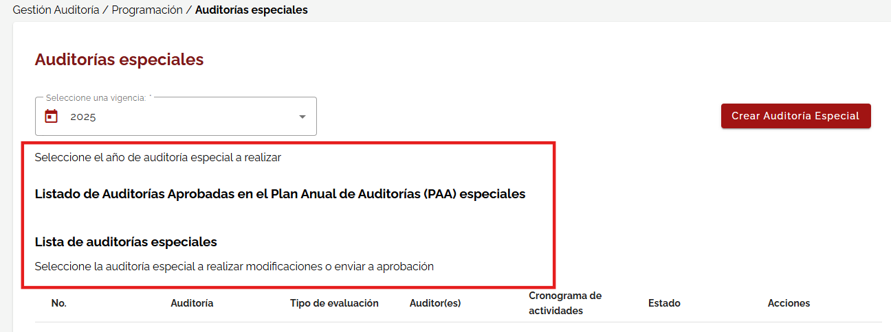 | Ajustar texto | Resuelto
OM-34 | CP-24 | Gestión de Auditorías | Auditorías Especiales | Oportunidad de mejora | Baja | Quitar la acción Enviar a Auditor(a) no es necesaria en este punto, una vez asignado el auditor y guadado se realiza esta acción de envío. | 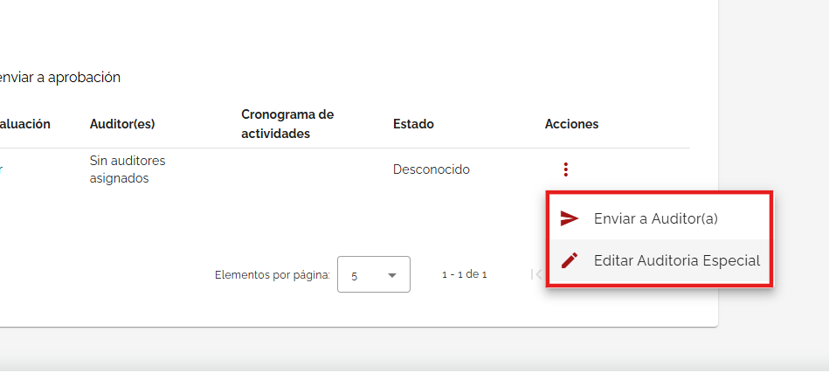 | Quitar acción | Resuelto
NC-01 | CP-43 | Gestión de Auditorías | Plan Anual de Auditorías | No conformidad | Media | El cargue masivo no se actualiza automaticamente en el listado, se debe regresar a la ventana anterior y volver a ingresar a la edición de auditorías para visualizar los cambios | 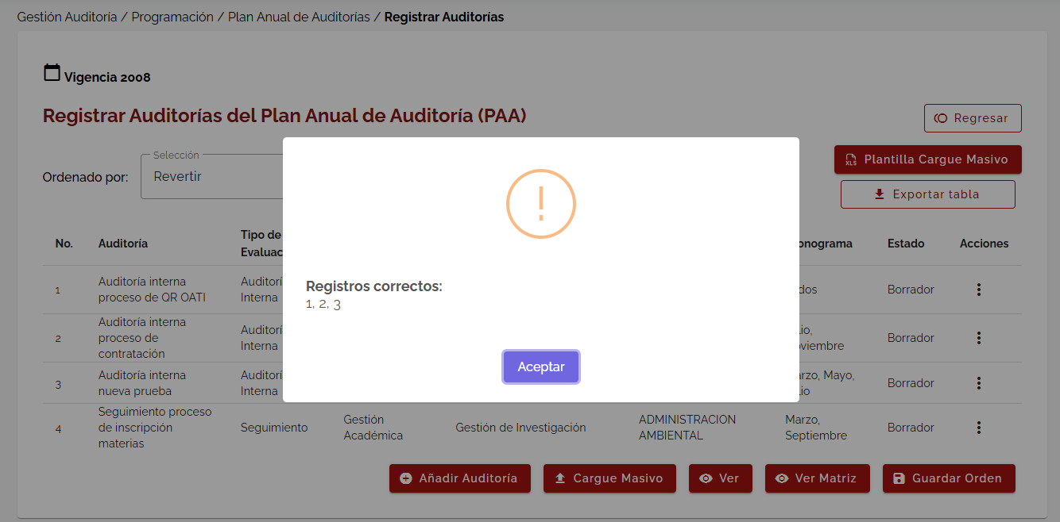 | Implementar la visualización automática | Resuelto
NC-02 | CP-43 | Gestión de Auditorías | Plan Anual de Auditorías | No conformidad | Media | El sistema no esta identificando los campos macroproceso, proceso y dependencia diligenciados en la plantilla de cargue masivo |  | Ajustar integración con plantilla | Resuelto
NC-03 | CP-45 | Gestión de Auditorías | Plan Anual de Auditorías | No conformidad | Media | La actualización del documento "matriz función pública" se deberia actualizar una vez accionado el botón si,subir. Actualmente, se debe regresar hasta la primera ventana y volver a ingresar a edición de auditorías, ver matriz para visualizar el documento nuevo | 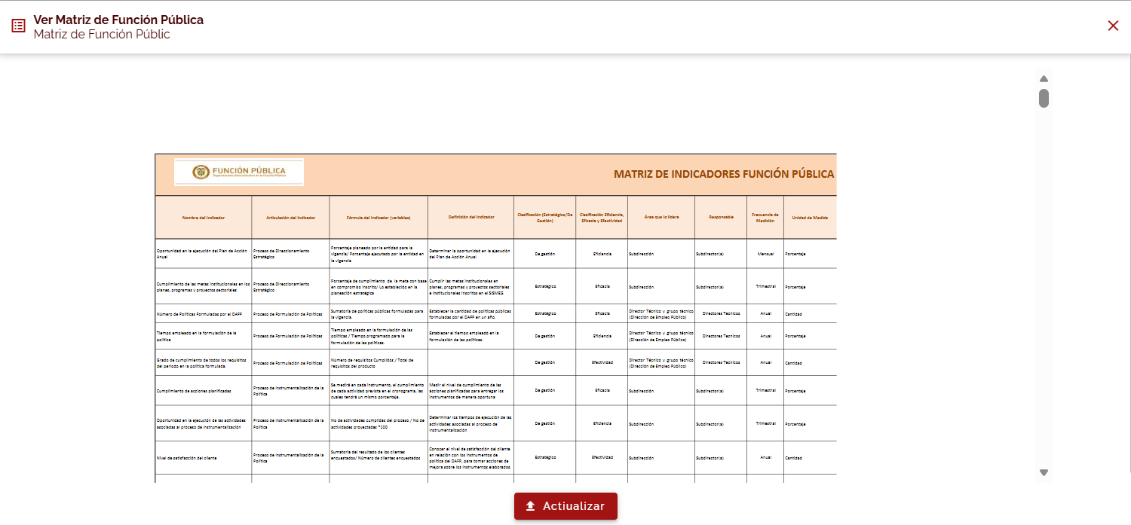 | Implementar la visualización automática | Resuelto
NC-04 | CP-49 | Gestión de Auditorías | Plan Anual de Auditorías | No conformidad | Alta | La tabla exportada desde la edición de auditorías descarga la información pero la plantilla presenta columnas duplicadas que desorganizan la información |  | Ajustar tabla exportada | Resuelto

